Лист1
КОМПОЗИТНЫЙ БРУС
проект СП ЛПТП.665121.103М 1/7
кол. | длина м.
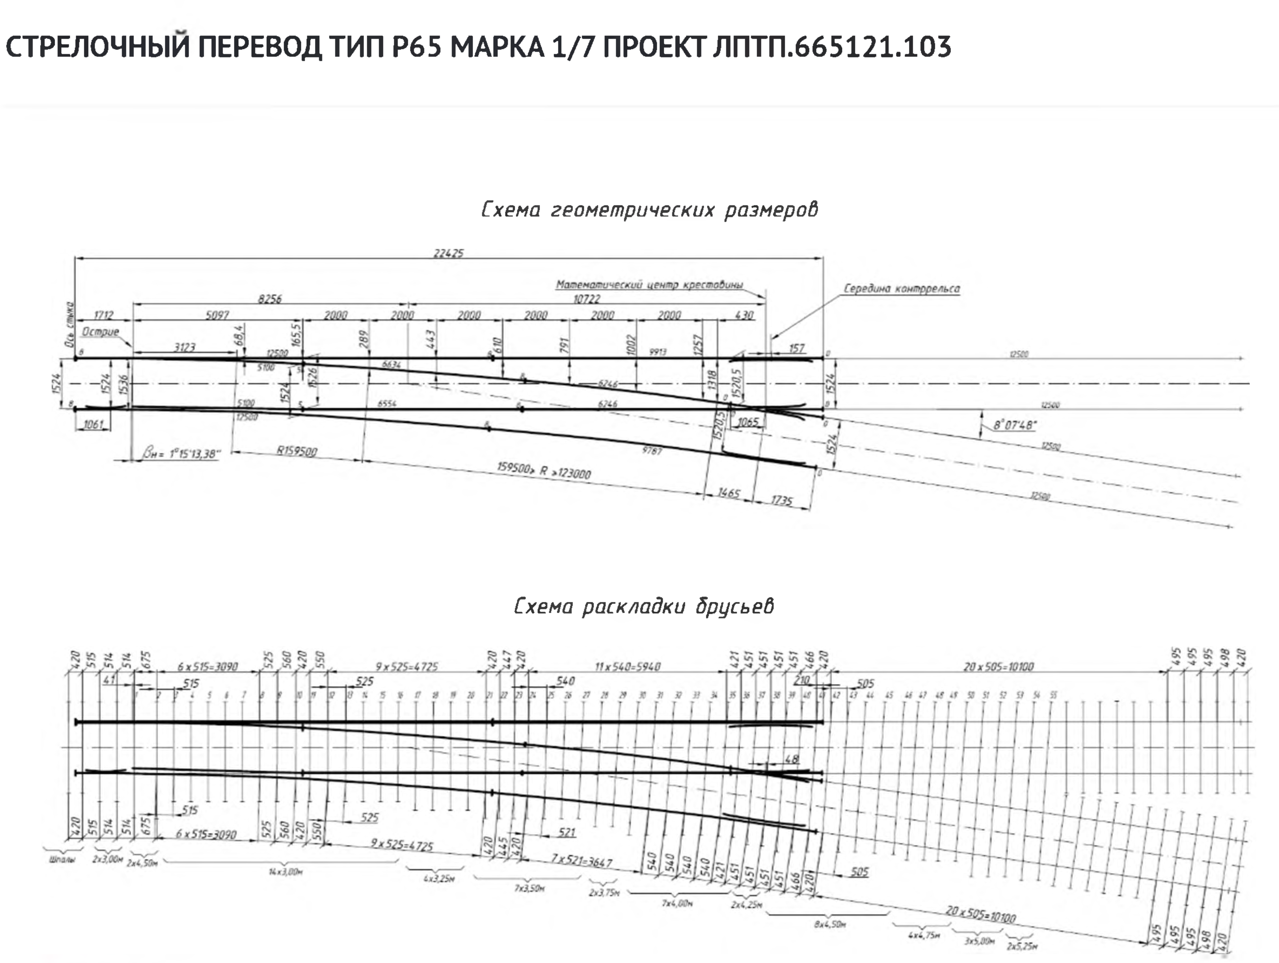
2 | 3,00
2 | 4,50
14 | 3,00
4 | 3,25
7 | 3,50
1 | 3,75
6 | 4,00
2 | 4,25
8 | 4,50
4 | 4,75 | ?
3 | 5,00 | ?
2 | 5,25 | ?
ИТОГО за комплект
Учесть брус в комплекте для механизма превода!!

